PD
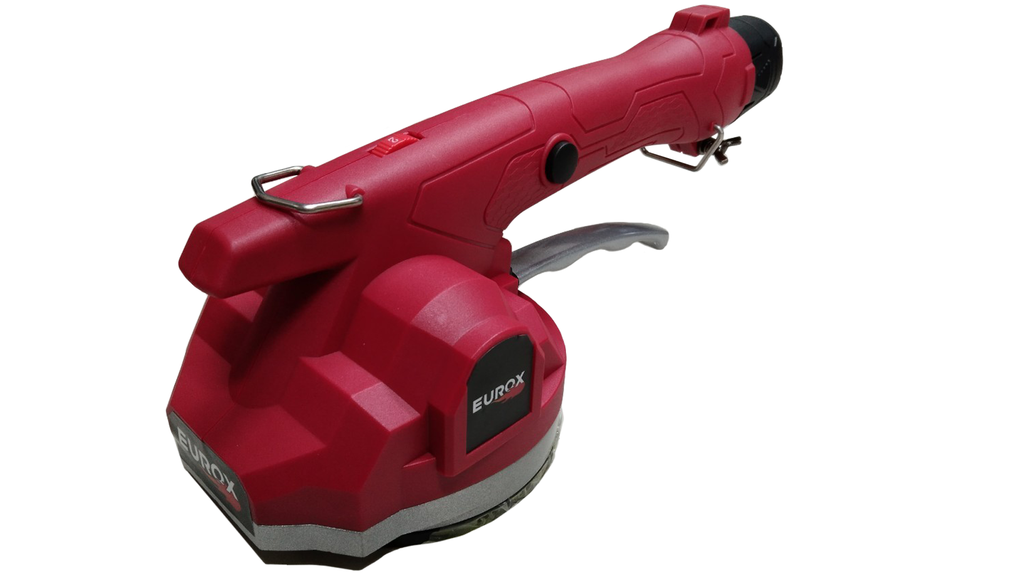
เลขที่ SKU : 34-105-010 วันที่ : 15/09/2023
1. ข้อมูลสินค้า |  |  |  | รูปสินค้า
ประเภท (กลุ่มหลัก) | เครื่องมือไฟฟ้าไร้สาย | ประเภท (กลุ่มรอง) | เครื่องสั่นกระเบื้องไร้สาย
ชื่อภาษาไทย | เครื่องสั่นกระเบื้องไร้สาย 12V. EUROX | ชื่อภาษาอังกฤษ
รหัสสินค้า | 34-105-010 | Barcode | 8859007710793
สถานะสินค้า | D24 | รหัสทีมขาย
รุ่น (Model) |  | ยี่ห้อ | EUROX
สีตัวสินค้า | แดง | สีของบรรจุภัณฑ์ | ดำ
ทำจากวัสดุ | พลาสติก | ประเทศผู้ผลิต | PRC

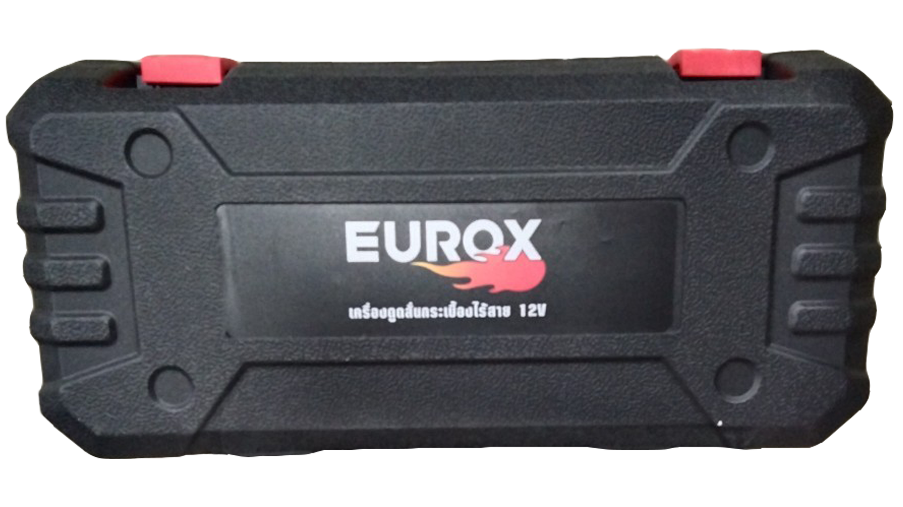
2. คุณสมบัติ
ปรับระดับ | 6 ระดับ | อัตราการสั่น | 17,000 รอบ/นาที | รูปบรรจุภัณฑ์
ใช้กระเบื้อง | 60-100 ซม.

3. รายละเอียดบรรจุภัณฑ์
ขนาดสินค้า (ซม.) | 34x13x12 (ไม่รวมบรรจุภัณฑ์) | น้ำหนักสินค้า (กก.) | 1.43 (ไม่รวมบรรจุภัณฑ์)
ขนาดกล่อง 1 (ซม.) | 38.5x14.5x17 | ขนาดบรรจุ (กล่อง) | 1 ตัว
ขนาดกล่อง 2 (ซม.)
น้ำหนักรวมสินค้า (กก.) | 2.55 | บาร์โค้ดกล่อง | 8859007710793
ขนาดลัง (ซม.) | 74x40x38.5 | ขนาดบรรจุ (ลัง) | 5
น้ำหนักลังรวมสินค้า (กก.) | 12.75 | บาร์โค้ดลัง | 28859007710797
 |  |  |  | อุปกรณ์ภายในกล่อง
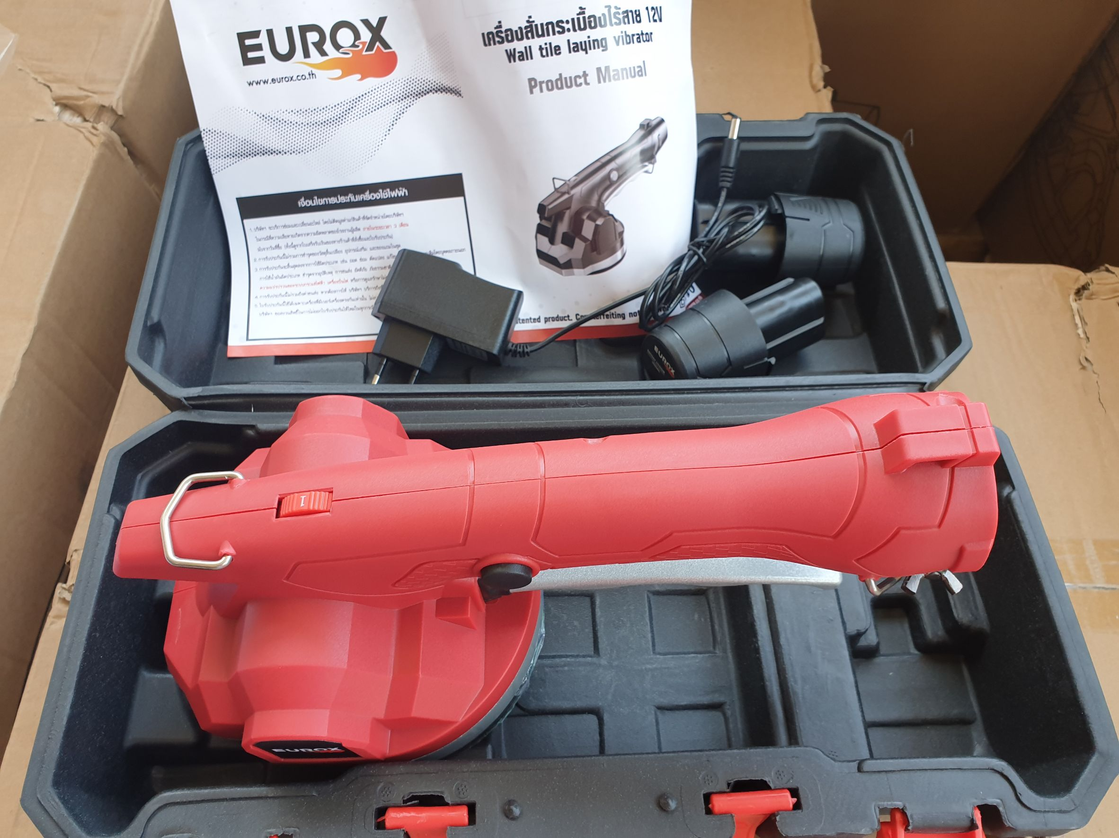
4. อุปกรณ์ภายในกล่อง
- ใบรับประกัน 6 เดือน - คู่มือการใช้งาน - เครื่องสั่นกระเบื้อง - แบตเตอรี่ 2 ก้อน - สายชาร์จแบต

5. วิธีการใช้งาน
ใช้สำหรับการเคลื่อนไหว และติดตั้งกระเบื้องปูพื้น กระเบื้องติดผนัง

6. จุดเด่น จุดขาย ของสินค้า
- ออกแบบมาพิเศษเพื่อการ ปูกระเบื้อง ได้อย่างรวดเร็วและสวยงาม - ด้ามจับออกแบบให้ ดูด – ปล่อย ได้อย่างสะดวก ช่วยให้งานเสร็จไว - มาพร้อมปุ่มปรับระดับการสั่น ตามขนาดกระเบื้อง ได้อย่างมีประสิทธิภาพ - น้ำหนักเบา ใช้งานสะดวก และดูดจับกระเบื้อง ได้ด้วยมือเดียว งานเสร็จไวขึ้น - เหมาะสำหรับ กระเบื้องทั่วไปผิวเรียบ อาทิเช่น แกรนิตโต้ , หินอ่อน , หินแกรนิต , เซรามิค เป็นต้น - ใช้กับงานปูพื้น ปูผนัง ปูหลังคา ภายใน ภายนอก

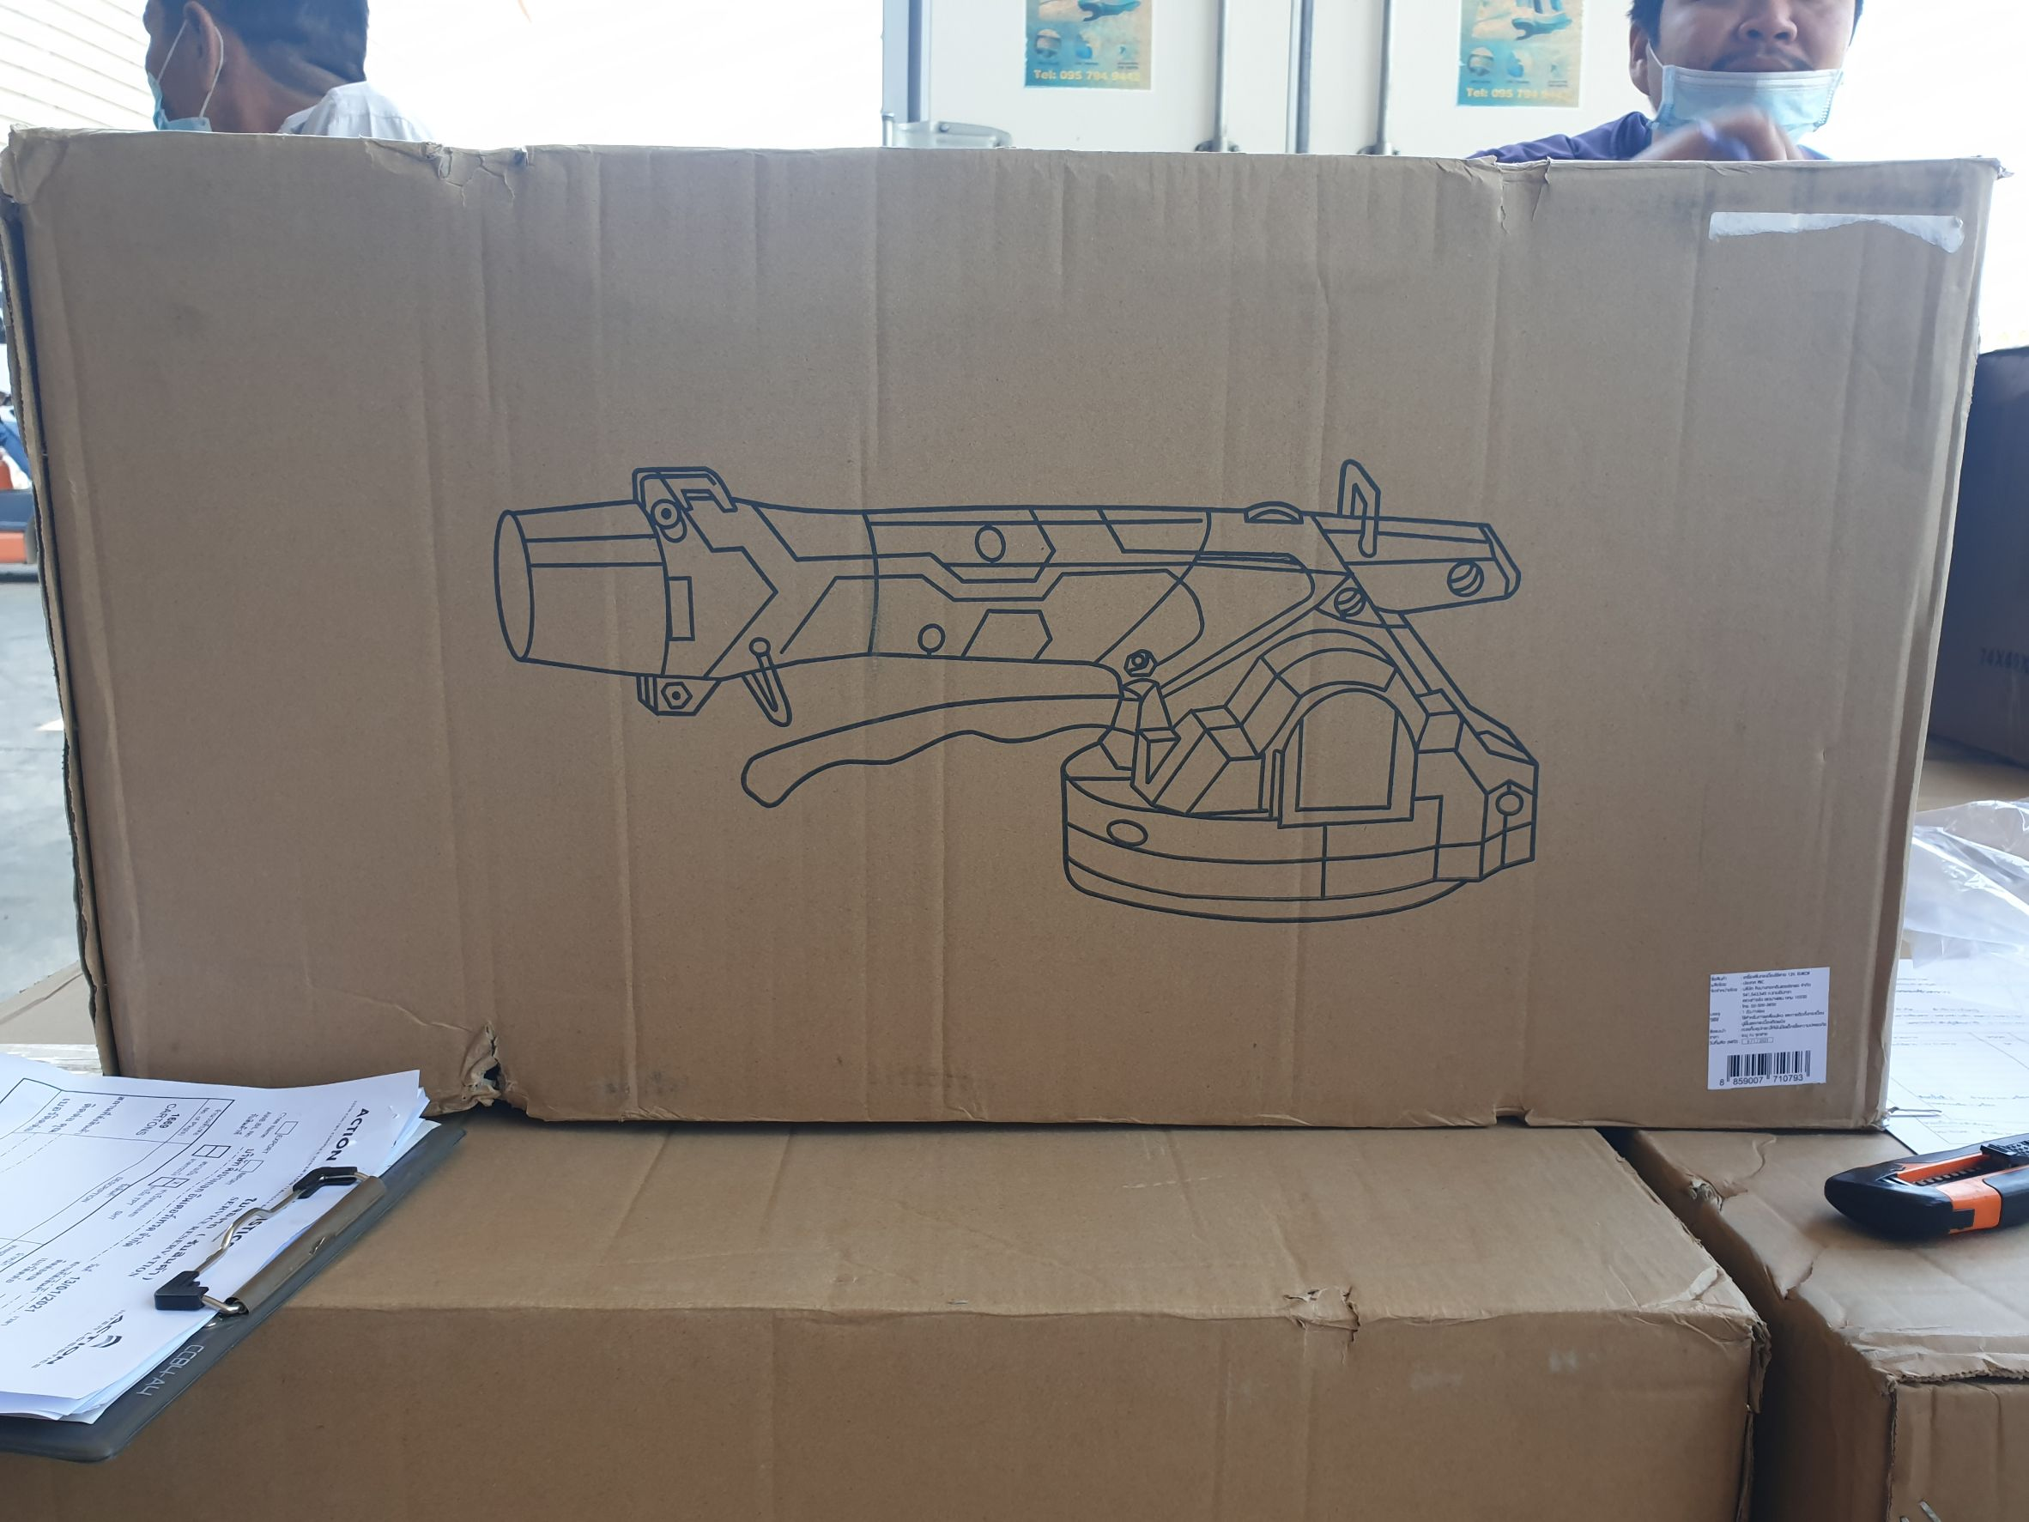
7. การรับประกัน |  |  |  | รูปลังสินค้า
ระยะเวลารับประกัน (เดือน) | 6 ระบุ
ประเภทการรับประกัน | เครื่องมือช่าง
เงื่อนไขการรับประกัน | ห้ามใช้งานผิดประเภท

8. ข้อมูล สคบ.
ชื่อสินค้า | เครื่องสั่นกระเบื้องไร้สาย 12V. EUROX
ผลิตจากประเทศ | PRC
จัดจำหน่ายโดย | บริษัท คิงบางกอก อินเตอร์เทรด จำกัด
 | 541,543,545 ซอย 39/1 แขวงท่าแร้ง เขตบางเขน กรุงเทพมหานคร 10220
 | เลขประจำตัวผู้เสียภาษี: 0105545012035 สำนักงานใหญ่ | โทรศัพท์: 02-509-3850 | โทรสาร: 02-509-3856 |  |  | รูป Barcode

บรรจุ | 1 ตัว/กล่อง
วิธีการใช้ | ใช้สำหรับการเคลื่อนไหว และติดตั้งกระเบื้องปูพื้น กระเบื้องติดผนัง
คำเตือน | ขณะใช้งานหรือเลิกใช้งาน ควรเก็บอุปกรณ์ให้พ้นมือเด็กเพื่อความปลอดภัย
ราคา | ระบุ ณ จุดขาย
วันที่ผลิต

9. ข้อควรระวัง
คำเตือน | ห้ามมิให้กดใช้งานเครื่องสั่นต่อเนื่องเกิน 5 นาที เพราะไม่ได้ออกแบบเครื่องมาให้ใช้งานต่อเนื่องเป็นเวลานาน อาจจะทำให้มอเตอร์ไหม้
ข้อแนะนำในการใช้งาน | ห้ามใช้งานผิดประเภท

MK

เลขที่ SKU : 34-105-010 วันที่ : 15/09/2023
1. ข้อมูลสินค้า |  |  |  |  |  | รูปสินค้าตัวจริง
ประเภท (กลุ่มหลัก) | เครื่องมือไฟฟ้าไร้สาย |  | ประเภท (กลุ่มรอง) | เครื่องสั่นกระเบื้องไร้สาย
ชื่อภาษาไทย | เครื่องสั่นกระเบื้องไร้สาย 12V. EUROX |  | ชื่อภาษาอังกฤษ
รหัสสินค้า | 34-105-010 |  | Barcode | 8859007710793
สถานะสินค้า | D24 |  | รหัสทีมขาย
รุ่น (Model) |  |  | ยี่ห้อ | EUROX
สีตัวสินค้า | แดง |  | สีของบรรจุภัณฑ์ | ดำ
ทำจากวัสดุ | พลาสติก |  | ประเทศผู้ผลิต | PRC

2. ราคาสินค้า
ราคาตั้ง | 3,590.00 บาท |  |  |  |  | รูปแพ็คเกจตัวจริง
ราคาปลีก | 2,690.00 บาท
ราคาส่ง (SEMI) | 2,152.00 บาท
ราคาส่ง (S1) | 0.00 บาท | จำนวน | 2 ตัว
ราคาส่ง (S2) | 0.00 บาท | จำนวน | 4 ตัว
ราคาส่ง (S3) | 0.00 บาท | จำนวน | 6 ตัว
ราคา (ผจก) | 0.00 บาท
ราคาปลีก MT | 2,690.00 บาท
ราคาส่ง MT | 2,152.00 บาท
ต้นทุนปัจจุบัน 1,599.00 บาท |  |  | ต้นทุก Lot ที่ผ่านมา 1,494.39 บาท
 |  |  |  |  |  | รูปอุปกรณ์ภายในกล่องตัวจริง
3. โปรโมชั่น
ราคาปลีก | 2,690.00 บาท | จำนวน | 1 ตัว | GP | 40.56%
ราคาพิเศษ 1 | 0 บาท | จำนวน | 0 ตัว | GP | 0.00%
ราคาพิเศษ 2 | 0 บาท | จำนวน | 0 ตัว | GP | 0.00%
ระยะเวลา | -
เป้าต่อเดือน
MT1 | 0 ตัว | MT2 | 0 ตัว | TT2 | 0 ตัว
ONL | 0 ตัว | OUL/TT1 | 0 ตัว
สถานะใหม่ | -
หมายเหตุการจัดโปร | - |  |  |  |  | ใบโปร/ใบขาย

4. ช่องทางการขายสินค้า
ช่องทางขาย
MT1 | [ ] | MT2 | [ ] | TT2 | [ ]
OUL/TT1 | [ ] | ONL | [ ]
ช่องทางลูกค้า
MT | [ ] | SEMI | [ ] | T2-T3 | [ ]
TN | [ ] | ONL | [ ] | TV | [ ]
อื่นๆ | [ ] ระบุ

5. VDO Utility
ไม่มีข้อมูล

